Hoja1
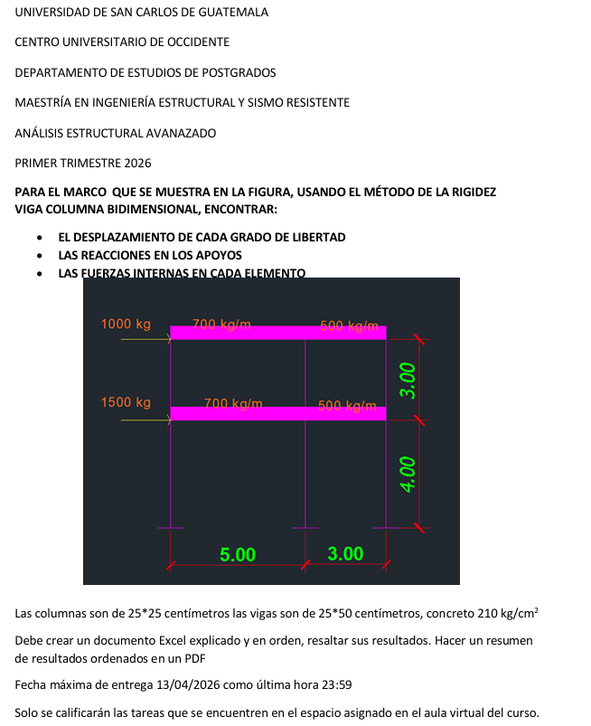
E=cte.
 |  |  | MARCO CON FUERZAS EXTERNAS
 |  |  |  | 700.00 kg/m |  |  | 500.00 kg/m
 |  | 1000.00 kg
100.00 kg |  |  |  |  |  |  |  | 3.00 m
1500.00 kg

 |  |  |  | 700.00 kg/m |  |  | 500.00 kg/m
I |  | 1000.00 kg
A | 0
 |  |  |  |  |  |  |  | 4.00 m

 |  |  |  |  |  |  |  |  |  | f=matriz fuerza
 |  |  |  | 5.00 m |  |  | 3.00 m |  |  | K=matriz de rigidez
 |  |  |  |  |  |  |  |  |  | u=matriz de desplazamiento
 |  |  | PROPIEDADES DE LOS ELEMENTOS |  |  |  |  |  | f=k*u

 |  |  | I |  | A=20I |  | A=20I

 |  |  | 2I |  |  |  | 2I | 2I
 |  |  | A=20I |  |  |  | A=20I | A=20I

 |  |  | I |  | A=20I |  | A=20I

 |  |  | 3I |  |  | 3I |  | 3I
 |  |  | A=20I |  |  | A=20I |  | A=20I

 |  |  |  | 5.00 m |  |  | 3.00 m

 |  |  | ENUMERAR LOS ELEMENTOS |  |  |  |  |  | f=k*u
7
6
3
4
5
 |  |  |  |  |  |  |  | 3.00 m |  | A=20I

8
9

1
2
3
 |  |  |  |  |  |  |  | 4.00 m

 |  |  |  | 5.00 m |  |  | 3.00 m

 |  |  |  |  |  |  |  |  |  | Desplazamiento en grado de libertad
 |  |  | 4 |  | A= 20I | 5 | 6 |  |  | Δ1 | u1,z= | Axial | u2,z= | Axial | u1,z= | Axial
 |  |  |  |  |  |  |  | 3.00 m |  | Δ2 | u1,y= | Corte | u2,y= | Corte | u2,y= | Corte
 |  |  |  |  |  |  |  |  | u= | Δ3 | 𝜃1= | Giro | 𝜃2= | Giro | 𝜃2= | Giro
 |  |  |  |  |  |  |  |  |  | Δ4

 |  |  | 1 |  |  | 2 | 3

 |  |  |  |  |  |  |  | 4.00 m

 |  |  | a |  |  | b | c

 |  |  |  | 5.00 m |  |  | 3.00 m

 |  |  |  | 700.00 kg/m |  |  | 500.00 kg/m
 |  | 1000.00 kg
 |  |  |  |  |  |  |  | 3.00 m

 |  |  |  | 700.00 kg/m |  |  | 500.00 kg/m
 |  | 1000.00 kg

 |  |  |  |  |  |  |  | 4.00 m

 |  |  |  | 5.00 m |  |  | 3.00 m

